Fig. 1
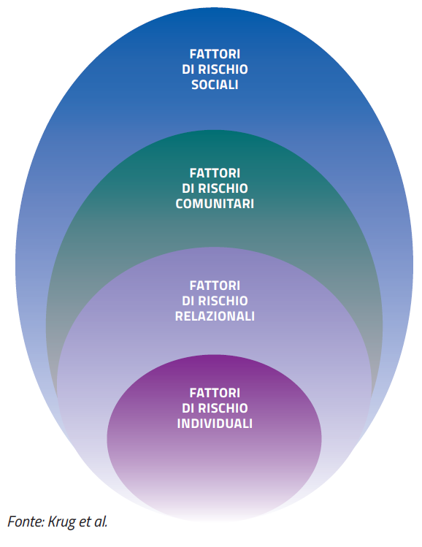
FIGURA 1. CLASSIFICAZIONE DEI FATTORI DI RISCHIO: L’APPROCCIO ECOLOGICO

Fig. 2
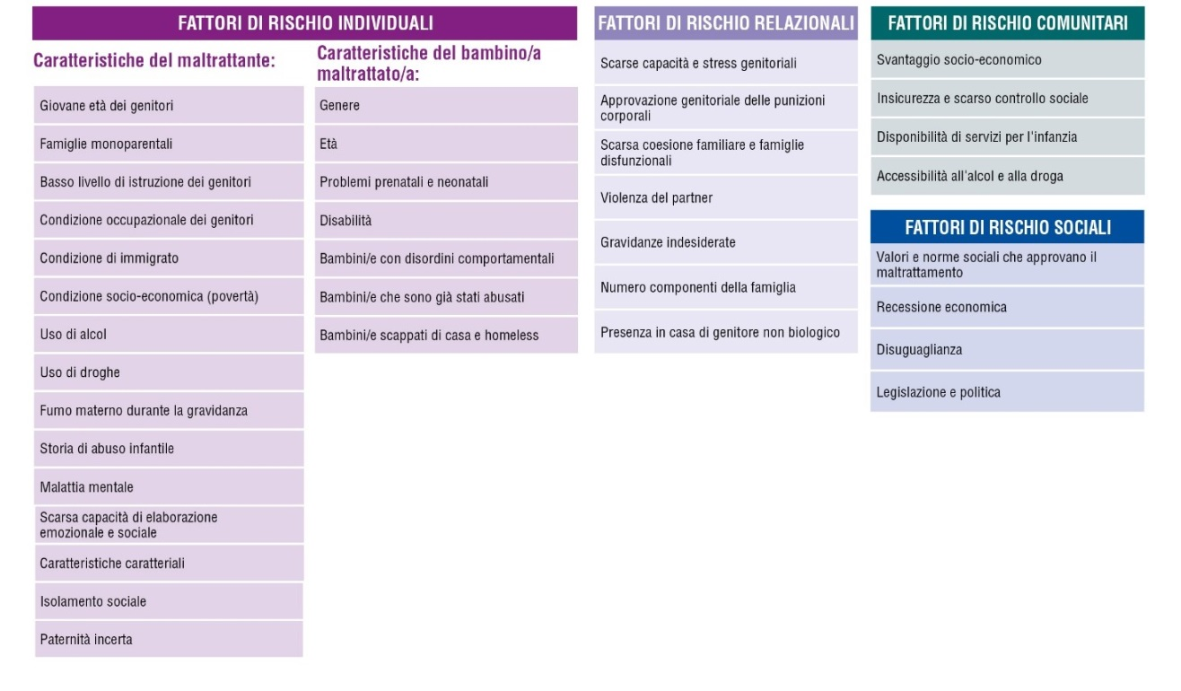
FIGURA 2. CLASSIFICAZIONE DEI FATTORI DI RISCHIO: DETTAGLIO

Fig. 3
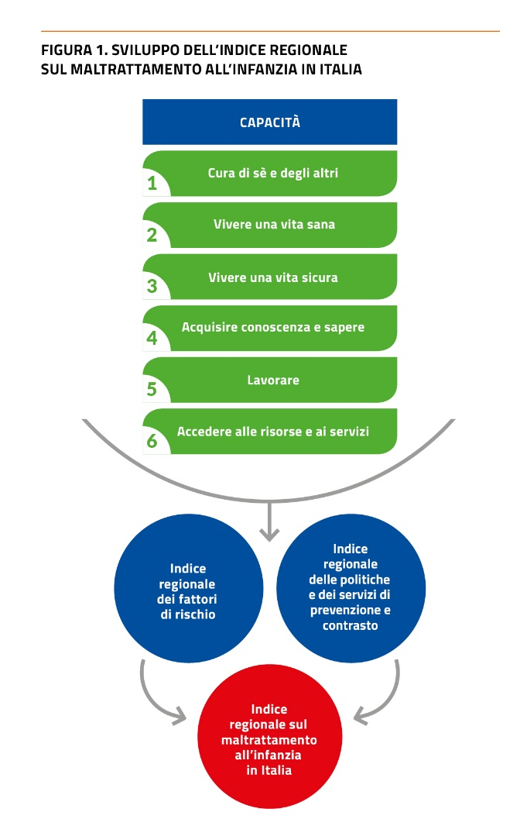

Fig. 4
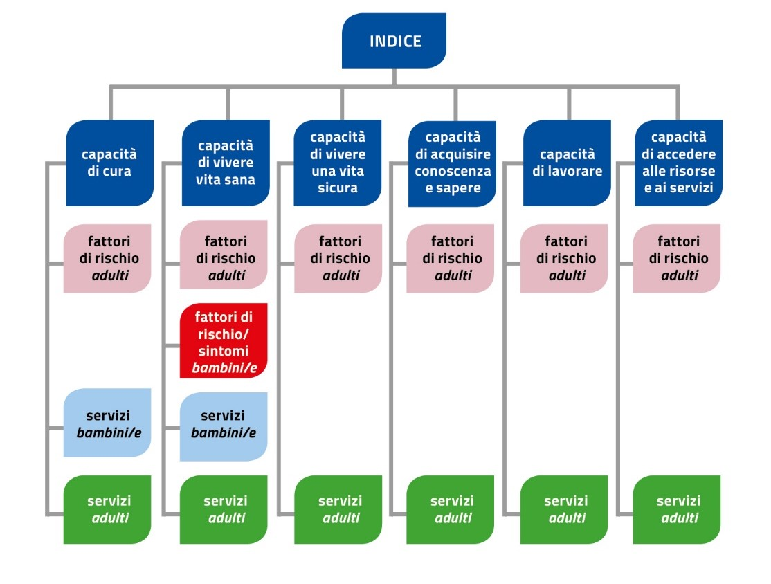
FIGURA 4. INDICE REGIONALE TOTALE PER CAPACITÁ: SCHEMA DI ANALISI

Fig.5
FIGURA 5. INDICE REGIONALE FATTORI DI RISCHIO DEI POTENZIALI MALTRATTANTI CAPACITÀ DI CURA DI SÈ E DEGLI ALTRI
Trentino Alto Adige 1 | 0.971
Lombardia 2 | 0.533
Veneto 3 | 0.445
Emilia-Romagna 4 | 0.408
Valle d'Aosta 5 | 0.402
Friuli-Venezia Giulia 6 | 0.365
Liguria 7 | 0.354
Umbria 8 | 0.340
Molise 9 | 0.278
Basilicata 10 | 0.191
Piemonte 11 | 0.191
Toscana 12 | 0.171
Sardegna 13 | 0.143
Marche 14 | -0.138
Lazio 15 | -0.223
Abruzzo 16 | -0.226
Calabria 17 | -0.554
Puglia 18 | -0.915
Sicilia 19 | -1.068
Campania 20 | -1.669

Fig. 6
FIGURA 6. INDICE REGIONALE SERVIZI PER POTENZIALI MALTRATTANTI CAPACITÀ DI CURA

Emilia-Romagna 1 | 1.692
Valle d'Aosta 2 | 0.522
Veneto 3 | 0.446
Sardegna 4 | 0.439
Liguria 5 | 0.320
Umbria 6 | 0.301
Piemonte 7 | 0.130
Lombardia 8 | 0.096
Basilicata 9 | 0.033
Toscana 10 | -0.013
Puglia 11 | -0.050
Trentino-Alto Adige 12 | -0.091
Lazio 13 | -0.133
Abruzzo 14 | -0.231
Sicilia 15 | -0.319
Friuli-Venezia Giulia 16 | -0.427
Molise 17 | -0.437
Marche 18 | -0.475
Campania 19 | -0.744
Calabria 20 | -0.782

Fig. 7
FIGURA 7. INDICE REGIONALE SERVIZI PER BAMBINI/E CAPACITA' DI RICEVERE CURA
Regioni | Totale
Liguria 1 | 0.987
Emilia-Romagna 2 | 0.796
Piemonte 3 | 0.629
Umbria 4 | 0.510
Valle d'Aosta 5 | 0.416
Sardegna 6 | 0.253
Toscana 7 | 0.252
Veneto 8 | 0.206
Molise 9 | 0.158
Basilicata 10 | 0.069
Friuli-Venezia Giulia 11 | -0.034
Trentino-Alto Adige 12 | -0.128
Marche 13 | -0.153
Sicilia 14 | -0.199
Puglia 15 | -0.336
Abruzzo 16 | -0.379
Lombardia 17 | -0.410
Calabria 18 | -0.589
Campania 19 | -0.757
Lazio 20 | -0.834

Fig. 8
FIGURA 8. INDICE REGIONALE FATTORI DI RISCHIO DEI POTENZIALI MALTRATTANTI: CAPACITÀ DI VIVERE UNA VITA SANA
Totale
Trentino Alto Adige 1 | 1.073
Lombardia 2 | 0.498
Veneto 3 | 0.467
Friuli-Venezia Giulia 4 | 0.442
Lazio 5 | 0.417
Liguria 6 | 0.260
Sicilia 7 | 0.204
Molise 8 | 0.134
Puglia 9 | 0.129
Basilicata 10 | 0.066
Campania 11 | 0.053
Abruzzo 12 | -0.088
Emilia-Romagna 13 | -0.144
Calabria 14 | -0.309
Toscana 15 | -0.324
Piemonte 16 | -0.359
Sardegna 17 | -0.369
Umbria 18 | -0.498
Marche 19 | -0.594
Valle d'Aosta 20 | -1.057

Fig. 9
FIGURA 9. INDICE REGIONALE SINTOMI DI VULNERABILITA' DEI BAMBINI/E AL MALTRATTAMENTO CAPACITÀ DI VIVERE UNA VITA SANA
Trentino Alto Adige 1 | 0.887
Marche 2 | 0.628
Lazio 3 | 0.624
Toscana 4 | 0.608
Friuli-Venezia Giulia 5 | 0.593
Emilia-Romagna 6 | 0.527
Valle d'Aosta 7 | 0.512
Piemonte 8 | 0.295
Veneto 9 | 0.254
Calabria 10 | 0.191
Lombardia 11 | 0.179
Liguria 12 | 0.138
Umbria 13 | 0.132
Campania 14 | -0.569
Abruzzo 15 | -0.645
Molise 16 | -0.700
Sardegna 17 | -0.733
Sicilia 18 | -0.854
Basilicata 19 | -1.013
Puglia 20 | -1.055

Fig. 10
FIGURA 10. INDICE REGIONALE SERVIZI PER POTENZIALI MALTRATTANTI CAPACITÀ DI VIVERE UNA VITA SANA
Regioni | Totale
Liguria 1 | 1.110
Valle d'Aosta 2 | 0.831
Marche 3 | 0.753
Toscana 4 | 0.591
Umbria 5 | 0.564
Veneto 6 | 0.494
Piemonte 7 | 0.389
Molise 8 | 0.117
Trentino Alto Adige 9 | 0.007
Emilia-Romagna 10 | -0.004
Abruzzo 11 | -0.029
Lombardia 12 | -0.065
Friuli-Venezia Giulia 13 | -0.263
Puglia 14 | -0.386
Basilicata 15 | -0.398
Sardegna 16 | -0.405
Lazio 17 | -0.499
Sicilia 18 | -0.740
Calabria 19 | -0.877
Campania 20 | -1.190

Fig. 11
FIGURA 11. INDICE REGIONALE DEI SERVIZI PER BAMBINI/E: CAPACITA' DI VIVERE UNA VITA SANA
Regioni | Totale
Sardegna 1 | 1.354
Valle d'Aosta 2 | 1.335
Toscana 3 | 1.029
Emilia-Romagna 4 | 0.661
Umbria 5 | 0.471
Puglia 6 | 0.422
Sicilia 7 | 0.203
Abruzzo 8 | 0.155
Liguria 9 | 0.148
Lazio 10 | 0.049
Calabria 11 | -0.204
Marche 12 | -0.230
Molise 13 | -0.266
Basilicata 14 | -0.379
Veneto 15 | -0.505
Trentino-Alto Adige 16 | -0.548
Campania 17 | -0.723
Lombardia 18 | -0.923
Friuli-Venezia Giulia 19 | -1.001
Piemonte 20 | -1.049

Fig. 12
FIGURA 12. INDICE REGIONALE FATTORI DI RISCHIO DEI POTENZIALI MALTRATTANTI CAPACITÀ DI VIVERE UNA VITA SICURA
Trentino-Alto Adige 1 | 1.166
Friuli-Venezia Giulia 2 | 0.608
Liguria 3 | 0.544
Piemonte 4 | 0.494
Sardegna 5 | 0.291
Emilia-Romagna 6 | 0.283
Umbria 7 | 0.254
Lombardia 8 | 0.161
Veneto 9 | 0.136
Toscana 10 | 0.113
Valle d'Aosta 11 | 0.080
Marche 12 | 0.039
Abruzzo 13 | -0.223
Sicilia 14 | -0.232
Lazio 15 | -0.431
Basilicata 16 | -0.447
Calabria 17 | -0.459
Molise 18 | -0.556
Puglia 19 | -0.603
Campania 20 | -1.220

Fig. 13
FIGURA 13. INDICE REGIONALE SERVIZI PER POTENZIALI MALTRATTANTI CAPACITÀ DI VIVERE UNA VITA SICURA
Regioni | Totale
classifica totale | classifica
Umbria 1 | 1.206
Emilia-Romagna 2 | 0.987
Friuli-Venezia Giulia 3 | 0.889
Valle d'Aosta 4 | 0.637
Marche 5 | 0.569
Sardegna 6 | 0.509
Liguria 7 | 0.162
Veneto 8 | 0.138
Molise 9 | 0.085
Toscana 10 | 0.014
Lombardia 11 | -0.064
Abruzzo 12 | -0.072
Puglia 13 | -0.173
Trentino Alto Adige 14 | -0.196
Calabria 15 | -0.612
Piemonte 16 | -0.680
Campania 17 | -0.689
Sicilia 18 | -0.782
Basilicata 19 | -0.862
Lazio 20 | -1.065

Fig. 14
FIGURA 14. INDICE REGIONALE FATTORI DI RISCHIO DEI POTENZIALI MALTRATTANTI CAPACITÀ DI ACQUISIRE CONOSCENZA E SAPERE

Trentino Alto Adige 1 | 1.199
Lazio 2 | 1.010
Liguria 3 | 0.914
Emilia-Romagna 4 | 0.871
Lombardia 5 | 0.772
Umbria 6 | 0.702
Friuli-Venezia Giulia 7 | 0.698
Valle d'Aosta 8 | 0.646
Abruzzo 9 | 0.419
Marche 10 | 0.362
Veneto 11 | 0.152
Toscana 12 | 0.074
Piemonte 13 | 0.005
Basilicata 14 | -0.117
Molise 15 | -0.268
Sardegna 16 | -0.774
Sicilia 17 | -1.578
Puglia 18 | -1.590
Campania 19 | -1.592
Calabria 20 | -1.905

#REF!
#REF!
#REF!
#REF!
#REF!
#REF!
#REF!
#REF!
#REF!
#REF!
#REF!
#REF!
#REF!
#REF!
#REF!
#REF!
#REF!
#REF!
#REF!
#REF!
#REF!

Fig. 15
FIGURA 15. INDICE REGIONALE SERVIZI PER POTENZIALI MALTRATTANTI CAPACITÀ DI ACQUISIRE CONOSCENZA E SAPERE
 | Regione
Friuli-Venezia Giulia 1 | 2.302
Trentino-Alto Adige 2 | 1.443
Umbria 3 | 1.249
Marche 4 | 0.679
Veneto 5 | 0.618
Toscana 6 | 0.568
Piemonte 7 | 0.504
Lazio 8 | 0.424
Emilia-Romagna 9 | 0.244
Molise 10 | 0.010
Abruzzo 11 | -0.047
Liguria 12 | -0.183
Basilicata 13 | -0.358
Lombardia 14 | -0.495
Sardegna 15 | -0.502
Puglia 16 | -1.006
Calabria 17 | -1.042
Campania 18 | -1.299
Valle d'Aosta 19 | -1.312
Sicilia 20 | -1.797

Fig. 16
FIGURA 16. INDICE REGIONALE FATTORI DI RISCHIO DEI POTENZIALI MALTRATTANTI CAPACITÀ DI LAVORARE

Trentino Alto Adige 1 | 1.359
Valle d'Aosta 2 | 1.097
Emilia-Romagna 3 | 1.012
Veneto 4 | 1.006
Friuli-Venezia Giulia 5 | 0.791
Lombardia 6 | 0.713
Toscana 7 | 0.580
Marche 8 | 0.527
Piemonte 9 | 0.416
Umbria 10 | 0.378
Liguria 11 | 0.136
Abruzzo 12 | -0.063
Lazio 13 | -0.203
Basilicata 14 | -0.306
Puglia 15 | -0.744
Sardegna 16 | -0.744
Molise 17 | -0.826
Calabria 18 | -1.464
Campania 19 | -1.726
Sicilia 20 | -1.938

Fig. 17
FIGURA 17. INDICE REGIONALE SERVIZI PER POTENZIALI MALTRATTANTI CAPACITÀ DI LAVORARE

 | 2021.000
Piemonte 1 | 2.584
Veneto 2 | 2.382
Emilia-Romagna 3 | 1.195
Friuli-Venezia Giulia 4 | 0.350
Lombardia 5 | 0.314
Toscana 6 | 0.115
Sardegna 7 | 0.046
Liguria 8 | 0.014
Valle d'Aosta 9 | 0.000
Puglia 10 | -0.030
Trentino Alto Adige 11 | -0.384
Sicilia 12 | -0.544
Molise 13 | -0.638
Lazio 14 | -0.675
Abruzzo 15 | -0.701
Umbria 16 | -0.712
Marche 17 | -0.728
Basilicata 18 | -0.801
Campania 19 | -0.881
Calabria 20 | -0.905

Fig. 18
FIGURA 18. INDICE REGIONALE FATTORI DI RISCHIO DEI POTENZIALI MALTRATTANTI CAPACITÀ DI ACCEDERE ALLE RISORSE E AI SERVIZI
Friuli-Venezia Giulia 1 | 0.728
Veneto 2 | 0.631
Trentino Alto Adige 3 | 0.542
Toscana 4 | 0.533
Umbria 5 | 0.507
Emilia-Romagna 6 | 0.485
Valle d'Aosta 7 | 0.479
Piemonte 8 | 0.326
Liguria 9 | 0.305
Lombardia 10 | 0.228
Basilicata 11 | 0.195
Marche 12 | 0.163
Sardegna 13 | 0.156
Lazio 14 | -0.044
Calabria 15 | -0.090
Puglia 16 | -0.483
Molise 17 | -0.601
Abruzzo 18 | -0.929
Sicilia 19 | -1.316
Campania 20 | -1.813

Fig. 19
FIGURA 19. INDICE REGIONALE SERVIZI DIRETTI PER POTENZIALI MALTRATTANTI CAPACITÀ DI ACCEDERE ALLE RISORSE E AI SERVIZI
 | Totale
Trentino Alto Adige 1 | 3.104
Friuli-Venezia Giulia 2 | 1.507
Emilia-Romagna 3 | 1.030
Lombardia 4 | 0.415
Piemonte 5 | 0.281
Veneto 6 | 0.192
Marche 7 | -0.102
Toscana 8 | -0.177
Umbria 9 | -0.290
Sardegna 10 | -0.362
Liguria 11 | -0.390
Molise 12 | -0.421
Lazio 13 | -0.431
Puglia 14 | -0.508
Valle d'Aosta 15 | -0.555
Sicilia 16 | -0.621
Abruzzo 17 | -0.653
Basilicata 18 | -0.662
Calabria 19 | -0.669
Campania 20 | -0.685

Fig. 20
FIGURA 20. INDICE REGIONALE SUI FATTORI DI RISCHIO
 | TOTALE
Trentino-Alto Adige 1 | 1.028
Friuli-Venezia Giulia 2 | 0.604
Emilia-Romagna 3 | 0.492
Veneto 4 | 0.442
Lombardia 5 | 0.441
Liguria 6 | 0.379
Valle d'Aosta 7 | 0.308
Umbria 8 | 0.259
Toscana 9 | 0.251
Piemonte 10 | 0.195
Lazio 11 | 0.164
Marche 12 | 0.141
Basilicata 13 | -0.204
Abruzzo 14 | -0.251
Sardegna 15 | -0.290
Molise 16 | -0.363
Calabria 17 | -0.656
Puglia 18 | -0.751
Sicilia 19 | -0.969
Campania 20 | -1.219

Fig. 21
FIGURA 21. INDICE REGIONALE SUI FATTORI DI RISCHIO VARIAZIONI 2020-2021
Trentino-Alto Adige | 0.085
Friuli-Venezia Giulia | -0.012
Emilia-Romagna | -0.021
Veneto | -0.107
Lombardia | -0.070
Liguria | -0.028
Valle d'Aosta | -0.199
Umbria | 0.147
Toscana | -0.064
Piemonte | -0.057
Lazio | 0.159
Marche | 0.005
Basilicata | 0.188
Abruzzo | -0.058
Sardegna | 0.101
Molise | -0.093
Calabria | 0.142
Puglia | -0.061
Sicilia | 0.015
Campania | 0.014

Fig. 22
FIGURA 22. INDICE REGIONALE SUI SERVIZI
 | TOTALE
Emilia-Romagna 1 | 0.825
Veneto 2 | 0.496
Friuli-Venezia Giulia 3 | 0.415
Umbria 4 | 0.412
Trentino-Alto Adige 5 | 0.401
Piemonte 6 | 0.349
Toscana 7 | 0.297
Liguria 8 | 0.271
Valle d'Aosta 9 | 0.234
Sardegna 10 | 0.167
Marche 11 | 0.039
Lombardia 12 | -0.141
Molise 13 | -0.174
Abruzzo 14 | -0.244
Puglia 15 | -0.259
Lazio 16 | -0.396
Basilicata 17 | -0.420
Sicilia 18 | -0.600
Calabria 19 | -0.710
Campania 20 | -0.871

Fig. 23
FIGURA 23. INDICE REGIONALE SUI SERVIZI VARIAZIONI 2020-2021

Emilia-Romagna | -0.053
Veneto | 0.111
Friuli-Venezia Giulia | 0.201
Umbria | 0.014
Trentino-Alto Adige | 0.055
Piemonte | 0.085
Toscana | -0.172
Liguria | -0.107
Valle d'Aosta | 0.077
Sardegna | -0.230
Marche | 0.037
Lombardia | 0.035
Molise | -0.138
Abruzzo | 0.002
Puglia | 0.270
Lazio | -0.049
Basilicata | -0.113
Sicilia | -0.077
Calabria | 0.097
Campania | 0.015

Fig. 24
SERVIZI TOTALI 2021
FATTORI DI RISCHIO E SINTOMI TOTALE 2021
Italia
Bassa criticità
fattori di rischio/ sintomi
Alto livello di servizi
Bassa criticità
fattori di rischio/ sintomi
Alta criticità servizi
Alta criticità
fattori di rischio/ sintomi
Alta criticità servizi
Alta criticità
fattori di rischio/ sintomi
Alto livello servizi
SERVIZI TOTALI 2021
 | Servizi | CONTEST |  | Servizi | CONTEST
Piemonte FR:10; SE:6 | 6 | 10 | Piemonte | 6.0 | 10 | Piemonte | 10.00 |  | CONTEST |  | Servizi
Valle d'Aosta FR:7; SE:9 | 9 | 7 | Valle d'Aosta | 9.0 | 7 | Valle d'Aosta | 7.00 | Piemonte | 10 | Piemonte | 6.0
Liguria FR:6; SE:8 | 8 | 6 | Liguria | 8.0 | 6 | Liguria | 6.00 | Valle d'Aosta | 7 | Valle d'Aosta | 9.0
FATTORI DI RISCHIO E SINTOMI TOTALE 2021
Lombardia FR:5; SE:12 | 12 | 5 | Lombardia | 12.0 | 5 | Lombardia | 5.00 | Liguria | 6 | Liguria | 8.0
Trentino-Alto Adige FR:1; SE:5 | 5 | 1 | Trentino-Alto Adige | 5.0 | 1 | Trentino-Alto Adige | 1.00 | Lombardia | 5 | Lombardia | 12.0
Veneto FR:4; SE:2 | 2 | 4 | Veneto | 2.0 | 4 | Veneto | 4.00 | Trentino-Alto Adige | 1 | Trentino-Alto Adige | 5.0
Friuli-Venezia Giulia FR:2; SE:3 | 3 | 2 | Friuli-Venezia Giulia | 3.0 | 2 | Friuli-Venezia Giulia | 2.00 | Veneto | 4 | Veneto | 2.0
Emilia-Romagna FR:3; SE:1 | 1 | 3 | Emilia-Romagna | 1.0 | 3 | Emilia-Romagna | 3.00 | Friuli-Venezia Giulia | 2 | Friuli-Venezia Giulia | 3.0
Toscana FR:9; SE:7 | 7 | 9 | Toscana | 7.0 | 9 | Toscana | 9.00 | Emilia-Romagna | 3 | Emilia-Romagna | 1.0
Umbria FR:8; SE:4 | 4 | 8 | Umbria | 4.0 | 8 | Umbria | 8.00 | Toscana | 9 | Toscana | 7.0
Altre per-
sone in
cerca di
lavoro
Dichia-
rati
Altre per-
sone con
attività
lavorativa
In cerca
di
prima
occ.
Non
forze di
lavoro
Totale
popola-
zione
TOTALE
TOTALE
TOTALE
Marche FR:12; SE:11 | 11 | 12 | Marche | 11.0 | 12 | Marche | 12.00 | Umbria | 8 | Umbria | 4.0
Lazio FR:11; SE:16 | 16 | 11 | Lazio | 16.0 | 11 | Lazio | 11.00 | Marche | 12 | Marche | 11.0
Abruzzo FR:14; SE:14 | 14 | 14 | Abruzzo | 14.0 | 14 | Abruzzo | 14.00 | Lazio | 11 | Lazio | 16.0
Molise FR:16; SE:13 | 13 | 16 | Molise | 13.0 | 16 | Molise | 16.00 | Abruzzo | 14 | Abruzzo | 14.0
Campania FR:20; SE:20 | 20 | 20 | Campania | 20.0 | 20 | Campania | 20.00 | Molise | 16 | Molise | 13.0
Puglia FR:18; SE:15 | 15 | 18 | Puglia | 15.0 | 18 | Puglia | 18.00 | Campania | 20 | Campania | 20.0
Basilicata FR:13; SE:17 | 17 | 13 | Basilicata | 17.0 | 13 | Basilicata | 13.00 | Puglia | 18 | Puglia | 15.0
Calabria FR:17; SE:19 | 19 | 17 | Calabria | 19.0 | 17 | Calabria | 17.00 | Basilicata | 13 | Basilicata | 17.0
Sicilia FR:19; SE:18 | 18 | 19 | Sicilia | 18.0 | 19 | Sicilia | 19.00 | Calabria | 17 | Calabria | 19.0
Sardegna FR:15; SE:10 | 10 | 15 | Sardegna | 10.0 | 15 | Sardegna | 15.00 | Sicilia | 19 | Sicilia | 18.0
Italia | 10.0 | 10.00 | Italia | 10.0 | 10.0 | Italia | 10.00 | Sardegna | 15 | Sardegna | 10.0
Italia | 20 | 0 |  |  |  |  |  | Italia |  | Italia
Italia | 20 | 0
Italia | 10.00 | 10.00

Fig. 25
 | TOTALE
Trentino-Alto Adige 1 | 0.787
Emilia-Romagna 2 | 0.713
FIGURA 25. INDICE REGIONALE TOTALE PER CAPACITÀ
Friuli-Venezia Giulia 3 | 0.641
Veneto 4 | 0.528
Umbria 5 | 0.366
Piemonte 6 | 0.350
Liguria 7 | 0.286
Toscana 8 | 0.254
Valle d'Aosta 9 | 0.231
Lombardia 10 | 0.170
Marche 11 | 0.106
Sardegna 12 | -0.075
Lazio 13 | -0.160
Abruzzo 14 | -0.261
Molise 15 | -0.298
Basilicata 16 | -0.335
Puglia 17 | -0.538
Calabria 18 | -0.752
Sicilia 19 | -0.872
Campania 20 | -1.103

Fig. 26
FIGURA 26. INDICE REGIONALE PER CAPACITÀ VARIAZIONI 2020-2021

Trentino-Alto Adige | 0.088 | 1
Emilia-Romagna | -0.061 | 2
Friuli-Venezia Giulia | 0.136 | 3
Veneto | 0.024 | 4
Umbria | 0.079 | 5
Piemonte | 0.028 | 6
Liguria | -0.071 | 7
Toscana | -0.137 | 8
Valle d'Aosta | -0.040 | 9
Lombardia | -0.016 | 10
Marche | 0.031 | 11
Sardegna | -0.098 | 12
Lazio | 0.054 | 13
Abruzzo | -0.029 | 14
Molise | -0.156 | 15
Basilicata | 0.027 | 16
Puglia | 0.141 | 17
Calabria | 0.143 | 18
Sicilia | -0.056 | 19
Campania | -0.009 | 20

Fig. 27
FIGURA 27. CONFRONTO FATTORI DI RISCHIO/SINTOMI E SERVIZI
 | 2021 | 2021
 | FATTORI | SERVIZI |  | Totale | Totale | Totale | fattori | fattori | fattori | fattori | servizi | servizi | servizi | servizi
Trentino-Alto Adige 1 | 1.03 | 0.40 | 5 | Trentino-Alto Adige | 0.7870010142 | 1 | 5 | Trentino-Alto Adige | 1.028 | 1 | 5 | Trentino-Alto Adige | 0.40102192536 | 5
Emilia-Romagna 2 | 0.49 | 0.83 | 8 | Emilia-Romagna | 0.71305905069 | 2 | 8 | Emilia-Romagna | 0.492 | 3 | 8 | Emilia-Romagna | 0.82511191244 | 1
Friuli-Venezia Giulia 3 | 0.60 | 0.42 | 7 | Friuli-Venezia Giulia | 0.64124939143 | 3 | 7 | Friuli-Venezia Giulia | 0.604 | 2 | 7 | Friuli-Venezia Giulia | 0.41534424687 | 3
Veneto 4 | 0.44 | 0.50 | 6 | Veneto | 0.52844621513 | 4 | 6 | Veneto | 0.442 | 4 | 6 | Veneto | 0.49638987868 | 2
Umbria 5 | 0.26 | 0.41 | 10 | Umbria | 0.36623721905 | 5 | 10 | Umbria | 0.259 | 8 | 10 | Umbria | 0.41223017937 | 4
Piemonte 6 | 0.20 | 0.35 | 1 | Piemonte | 0.35009783899 | 6 | 1 | Piemonte | 0.195 | 10 | 1 | Piemonte | 0.34856006196 | 6
Liguria 7 | 0.38 | 0.27 | 3 | Liguria | 0.28639712821 | 7 | 3 | Liguria | 0.379 | 6 | 3 | Liguria | 0.27093456025 | 8
Toscana 8 | 0.25 | 0.30 | 9 | Toscana | 0.25367481301 | 8 | 9 | Toscana | 0.251 | 9 | 9 | Toscana | 0.29726929721 | 7
Valle d'Aosta 9 | 0.31 | 0.23 | 2 | Valle d'Aosta | 0.23133642518 | 9 | 2 | Valle d'Aosta | 0.308 | 7 | 2 | Valle d'Aosta | 0.23420879568 | 9
Lombardia 10 | 0.44 | -0.14 | 4 | Lombardia | 0.16958644648 | 10 | 4 | Lombardia | 0.441 | 5 | 4 | Lombardia | -0.14149188523 | 12
Marche 11 | 0.14 | 0.04 | 11 | Marche | 0.10632196189 | 11 | 11 | Marche | 0.141 | 12 | 11 | Marche | 0.038961132263 | 11
Sardegna 12 | -0.29 | 0.17 | 20 | Sardegna | -0.074956063737 | 12 | 20 | Sardegna | -0.290 | 15 | 20 | Sardegna | 0.16652127753 | 10
Lazio 13 | 0.16 | -0.40 | 12 | Lazio | -0.15951117213 | 13 | 12 | Lazio | 0.164 | 11 | 12 | Lazio | -0.39553177997 | 16
Abruzzo 14 | -0.25 | -0.24 | 13 | Abruzzo | -0.26075026255 | 14 | 13 | Abruzzo | -0.251 | 14 | 13 | Abruzzo | -0.24439494138 | 14
Molise 15 | -0.36 | -0.17 | 14 | Molise | -0.29776419624 | 15 | 14 | Molise | -0.363 | 16 | 14 | Molise | -0.17396999392 | 13
Basilicata 16 | -0.20 | -0.42 | 17 | Basilicata | -0.33541541531 | 16 | 17 | Basilicata | -0.204 | 13 | 17 | Basilicata | -0.4197969745 | 17
Puglia 17 | -0.75 | -0.26 | 16 | Puglia | -0.53752133774 | 17 | 16 | Puglia | -0.751 | 18 | 16 | Puglia | -0.25862179978 | 15
Calabria 18 | -0.66 | -0.71 | 18 | Calabria | -0.75241609369 | 18 | 18 | Calabria | -0.656 | 17 | 18 | Calabria | -0.71007171434 | 19
Sicilia 19 | -0.97 | -0.60 | 19 | Sicilia | -0.87156728774 | 19 | 19 | Sicilia | -0.969 | 19 | 19 | Sicilia | -0.59989560683 | 18
Campania 20 | -1.22 | -0.87 | 15 | Campania | -1.1027166211 | 20 | 15 | Campania | -1.219 | 20 | 15 | Campania | -0.87100320015 | 20

